Tabelle1
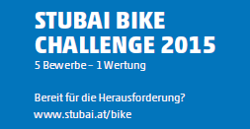

DAMEN
Endstand STUBAI BIKE CHALLENGE 2015 nach 5 von 5 Rennen |  |  |  | Serlestrophy | Gleinskriterium | Pfarrachalm | Sonnenstein | Mountainking | Gesamt
1 | Mair Manuela | 1986 | Team Serles | 1000 | 762 | 970 | 976 |  | 3708

